1주차 이펙터의 정의
다음 페이지
파티클을 이용한 돌 생성하기

게임 이펙트란 무엇인가?
1. 게임을 더욱 맛갈나고 재밌게 만들어주는 요소
2. 직관적으로 유저의 눈을 즐겁게 만들어주는 요소

게임 이펙터는 어떤 역할을 하나요?
1. 게임의 후반을 책임지는 피니셔
> 항상 마지막에 작업을 한다.
2. 캐릭터 스킬, 환경, ui 등 게임의 전반적인 특수 효과를 제작
> Ex) 폭포, 비, 연기, 화려한 연출

게임 이펙트의 제작과 적용과정
1. 기획문서를 통한 이펙트 비쥬얼의 대한 고민[서로 기획자와 협의를 하고 제안도 한다.]
> 기획 문서에서 어떠한 이펙트를 만들지 제안하고, 서로 협의를 한다.
2. 스킬의 경우, 애니메이터와 협업(스킬 구성)
> 땅찍기를 더 강하게 하고 싶은 경우, 애니메이터와 협의를 한다.
3. 이펙트 제작 후 프리펩화
4. 적용 후 빌드테스트(실제 게임)에서의 구현점검[소향적으로, 반드시 해야하는 작업 과정이다.]

우리가 공부해야 하는 것
1. 이펙트 관련 텍스쳐 제작방법(포토샵, 에프터 이펙트, 그래픽 툴 등)
> 어떠한 텍스쳐를 사용하냐에 따라 퀄리티가 달라질 수 있기 때문에 정말 중요하다.
2. 이펙트에 필요한 모델링(메쉬= 3D max,Maya, C4d)
> 간단한 메쉬를 만들 정도의 실력만 있으면 된다.
3. 애니메이션 타이밍 감각
> 굉장히 중요한 요소로, 그림과 기술, 쉐이더 테크닉, 애니메이션 적인 타이밍(가속 & 반가속)이 필요하다.
4. 블랜드 모드의 개념과 정의(쉐이더 관련 이야기)

게임 이펙트 작업 시 반드시 알아야 하는 것
1. 프로젝트별 정해진 네이밍 공식을 따를 것
2. 텍스쳐 사이즈나 포맷형식(텍스쳐는 2의 배수만 사용한다.)[예)64x64, 128x128, 256x256,512x512 등

게임 이펙터가 가져야 하는 마음 가짐
1. 항상 관찰하는 습관
> 사물, 자연, 게임, 영화, 애니메이션 등 상세히 보면서 이펙트 구조나 필요한 요소를 생각해보고 관찰하는 습관이 필요하다.
2. 끊임없이 자기 발전을 갈구하는 습관
> 조금더 나은 사람이 되기 위한 발전을 위해 노력이 필요하다.
3. 새로운 기술을 끊임없이 공부
> 기술은 항상 발전하기 때문에 따라가야하며, 조금만 덜하더라도 뒤쳐질 수 있다.
4. 본인의 작업물에 불만족
> 본인의 작업물에는 항상 부족함을 느끼고, 채워 나가려는 마음을 갖고 있어야한다.
5. 퀄리티에 대한 끝 없는 욕심
> 퀄리티는 항상 높이기 위해서 끊임없이 욕심을 갖고 있어야한다.

좋은 이펙트란 무엇일까?
1. 기승전결이 확실한 이펙트
> 이펙트의 발생과 끝이 확실하게 보여야한다.
>기승전결이 뚜렷하고 많은 이미지를 잘 정리해서 섞어야한다.
2. 게임의 분위기에 잘 섞일 수 있는 이펙트
> 게임 디자인에 맞춰 이펙트 디자인을 맞춰야 한다. [실사 배경 -> 반실사 이펙트, 캐주얼 배경 -> 캐주얼 이펙트]
3. 애니메이션 타이밍이 좋은 이펙트
> 타이밍을 잘 맞춘 이펙트, 느려질 땐 확실히 느려지고, 빨라야할 타이밍엔 확실히 빨라지기
4. 색감이 풍성한 이펙트
> 이펙트 디자인의 똑같은 색상과 텍스쳐를 하나만 갖고 만드는 것이 아니라, 그라데이션이나, 다양한 색감을 섞어서 풍성하게 만들어야 한다.

기술이 다가 아니다.
1. 기성게임과, 영화, 애니메이션, 자연현상 등을 관찰하는 습관
> 항상 어떤 방식으로 이런 느낌을 만들었을까? 하는 연구를 많이 해야한다.
2. 디자인적인 눈을 기르기
3. 많이 보고 많이 연구하기

1주차 레이아웃 설정
이전 페이지
다음 페이지
파티클을 이용한 돌 생성하기

이펙트 네이밍 기본 규칙
대상 | 저장 규칙
Material | FXM_***
Shader | FXS_***
Prefab | FXP_***
Textures | FXT_***
Mesh | FXSM_***

반드시 습관처럼 해야하며, 나중에 리소스 찾기에 매우 좋다.

Scene의 포지션 상태 차이
Global | 유니티 세계의 포지션 값을 따라간다는 의미이며, 항상 고정된 포지션 값을 갖고 있다.
Loacal | 오브젝트가 갖고 있는 포지션의 방향을 따라간다.

Amplify Shader 생성법
Create > Amplity Shader > Surface 로 생성해야 한다.

이펙트 환경 셋팅
1. 상단 Window > Rendering > Lighting Setting 눌러, 팝업을 띄운다.
2. Environment > Sky box Material의 기본 박스를 지워준다.
> 지운 경우, Scene 화면이 회색으로 바뀐다.
3. 잠시 팝업을 닫은 후, Hierarchy > Main Camera > Camera > Background 배경을 Scene의 배경 색상과 같이 어둡게 색상을 변경한다.
4. Hierarchy > 우클릭 > 3D Obeject > Plane을 눌러 생성하고, 포지션 값을 모두 0으로 바꿔준다.
5. Hierarchy > Directional Light의 Color 값을 어둡게 지정해준다.[회색]
6. Directional Light > Intensity 의 값을 0.5 정도 줌으로써, 어두운 분위기를 조성한다.

이펙트 환경 셋팅
1. Post-process를 설치하는 방법은 생략한다.
2. Main Camera

17주차_파티클을 이용한 돌 생성하기
이전 페이지
다음 페이지
파티클을 이용한 돌 생성하기
 |  |  |  | * 초기값 : 포지션이 모두 0인 상태

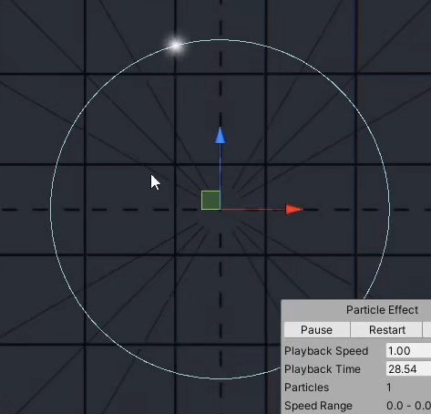
순서 | 설명
1 | 부모 파티클을 생성한다.
2 | Emission에서 Bursts만 사용하고, Count를 1로 만들어 시작과 동시에 1개만 나올 수 있도록 한다.
3 | Shape의 타입은 Circle로 만들며, 만들고 싶은 모양대로 변경해도 상관 없다.
4 | Shape의 Radius Thickness를 0으로 만들어 외곽에서 파티클이 생성하도록 만들어준다.
5 | Velocity over Lifetime에서 Orbital 중, z를 이용하여 파티클이 움직이도록 커브를 사용한다.

6 | 새로운 파티클을 만들어서 자식으로 넣어주고, 초기값을 만들어준다.
7 | Shape는 끄고, Emission에 Rate over Distance를 이용한다.
8 | Render Mode는 Mesh로 바꿔서 Mesh를 여러 개 추가하여, 돌 모양의 Mesh로 변경한다.

9 | 신규 Material를 만들어서 돌 텍스쳐를 넣어준다.

10 | 다시 부모 파티클에서 Sub Emitters를 체크하여, 자식 파티클을 넣어준다.

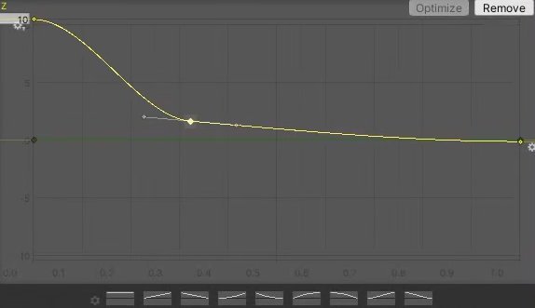
11 | 자식 파티클의 Renderer에서 Render Alignment를 View -> 카메라의 방향을 따라가지 않도록 Local로 변경한다.
12 | 자식 파티클의 속도는 0이며, 3D Start Rotation을 체크하여 x,y,z를 [위]180,[아래] -180도로 수정하여, 랜덤성을 나타낸다.

13 | 이때, 부모의 파티클 사이즈는 0으로 만들면 파티클은 회전하고 있기 때문에 부모의 파티클이 움직이면서
 | 자식 파티클[돌] 모양이 생성되어 점점 발생하는 효과를 나타낼 수 있다.
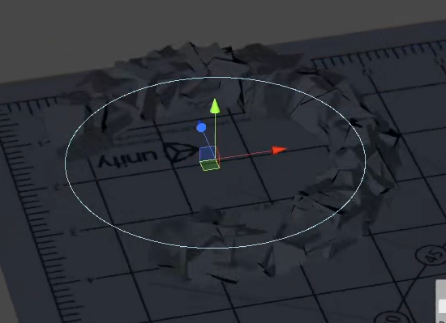

 |  | 결과 값

사용하는 예시
검기를 이용해서 바닥에 내려칠 때, 일자 라인에 맞춰 돌을 생성할 때, 사용하면 좋을 것 같다. |  |  | *이때 부모의 Shape를 Box로 만들어서 1자 형태로 만들면 가능하지 않을까?

